Estadísticas
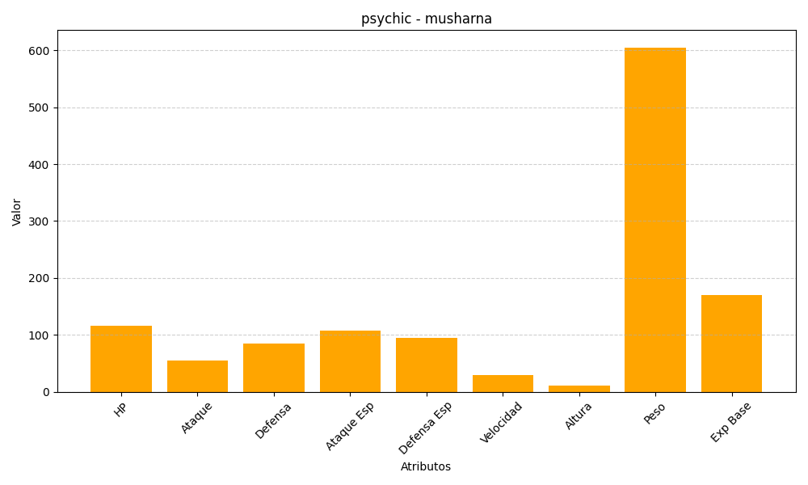
ID | Nombre | Tipo | HP | Ataque | Defensa | Ataque Especial | Defensa Especial | Velocidad | Altura | Peso | Experiencia Base
518 | musharna | psychic | 116 | 55 | 85 | 107 | 95 | 29 | 11 | 605 | 170

